圖表索引
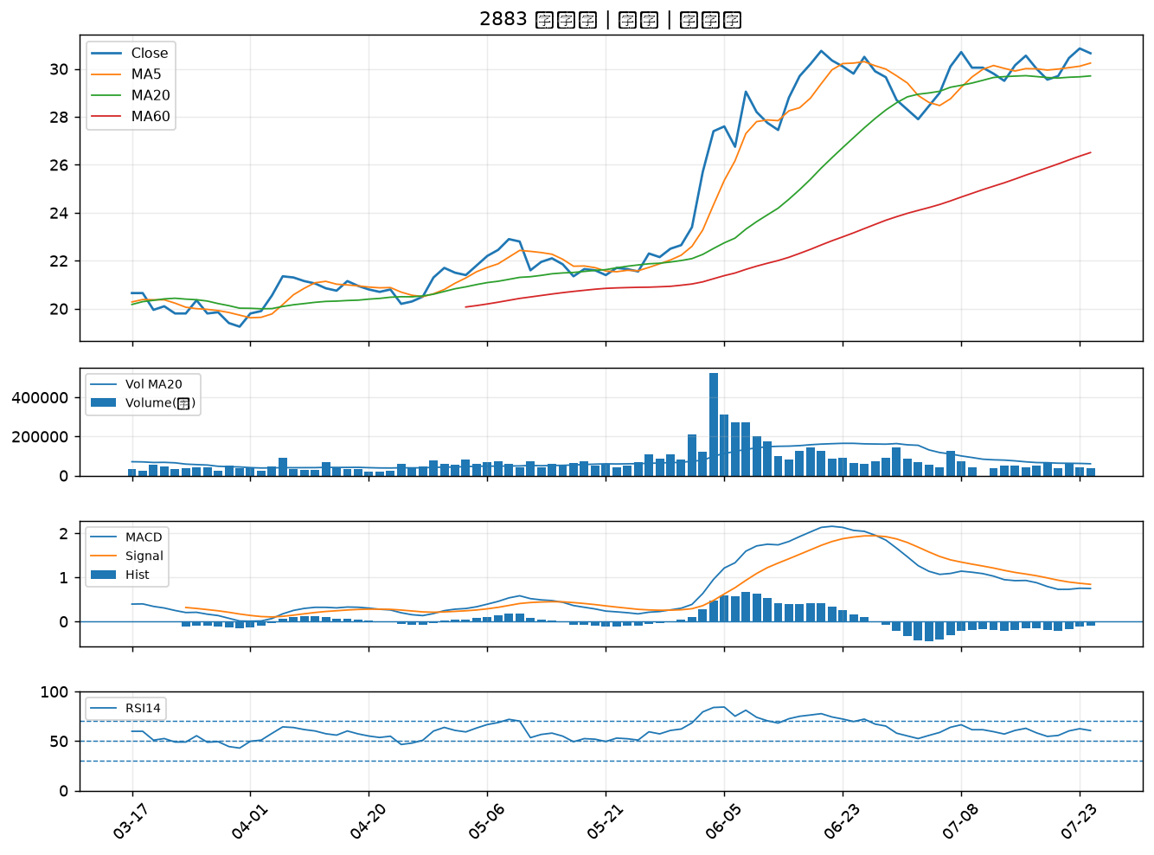
股票代號 | 股票名稱 | 市場 | 買進觀察分級 | 主力突破分數 | 圖表路徑
6166 | 凌華 | 上市 | A級 | 6 | output/charts/20260724/6166_凌華.png
3685 | 元創精密 | 上櫃 | A級 | 5 | output/charts/20260724/3685_元創精密.png
2425 | 承啟 | 上市 | A級 | 4 | output/charts/20260724/2425_承啟.png
4566 | 時碩工業 | 上市 | A級 | 4 | output/charts/20260724/4566_時碩工業.png
5876 | 上海商銀 | 上市 | A級 | 3 | output/charts/20260724/5876_上海商銀.png
9921 | 巨大 | 上市 | A級 | 3 | output/charts/20260724/9921_巨大.png
6577 | 勁豐 | 上櫃 | B級 | 7 | output/charts/20260724/6577_勁豐.png
3669 | 圓展 | 上市 | B級 | 5 | output/charts/20260724/3669_圓展.png
8271 | 宇瞻 | 上市 | B級 | 4 | output/charts/20260724/8271_宇瞻.png
6669 | 緯穎 | 上市 | B級 | 4 | output/charts/20260724/6669_緯穎.png
8114 | 振樺電 | 上市 | B級 | 4 | output/charts/20260724/8114_振樺電.png
2615 | 萬海 | 上市 | B級 | 2 | output/charts/20260724/2615_萬海.png
4938 | 和碩 | 上市 | B級 | 2 | output/charts/20260724/4938_和碩.png
6243 | 迅杰 | 上市 | B級 | 2 | output/charts/20260724/6243_迅杰.png
2605 | 新興 | 上市 | B級 | 2 | output/charts/20260724/2605_新興.png
4534 | 慶騰 | 上櫃 | B級 | 2 | output/charts/20260724/4534_慶騰.png
4541 | 晟田 | 上櫃 | B級 | 1 | output/charts/20260724/4541_晟田.png
6414 | 樺漢 | 上市 | B級 | 1 | output/charts/20260724/6414_樺漢.png
2606 | 裕民 | 上市 | B級 | 1 | output/charts/20260724/2606_裕民.png
5227 | 立凱-KY | 上櫃 | B級 | 1 | output/charts/20260724/5227_立凱-KY.png
2324 | 仁寶 | 上市 | B級 | 1 | output/charts/20260724/2324_仁寶.png
2892 | 第一金 | 上市 | B級 | 1 | output/charts/20260724/2892_第一金.png
2886 | 兆豐金 | 上市 | B級 | 1 | output/charts/20260724/2886_兆豐金.png
2801 | 彰銀 | 上市 | B級 | 1 | output/charts/20260724/2801_彰銀.png
5880 | 合庫金 | 上市 | B級 | 1 | output/charts/20260724/5880_合庫金.png
2603 | 長榮 | 上市 | B級 | 1 | output/charts/20260724/2603_長榮.png
3479 | 安勤 | 上櫃 | B級 | 1 | output/charts/20260724/3479_安勤.png
2006 | 東和鋼鐵 | 上市 | B級 | 1 | output/charts/20260724/2006_東和鋼鐵.png
2376 | 技嘉 | 上市 | B級 | 0 | output/charts/20260724/2376_技嘉.png
2883 | 凱基金 | 上市 | B級 | 0 | output/charts/20260724/2883_凱基金.png

6166 凌華｜A級
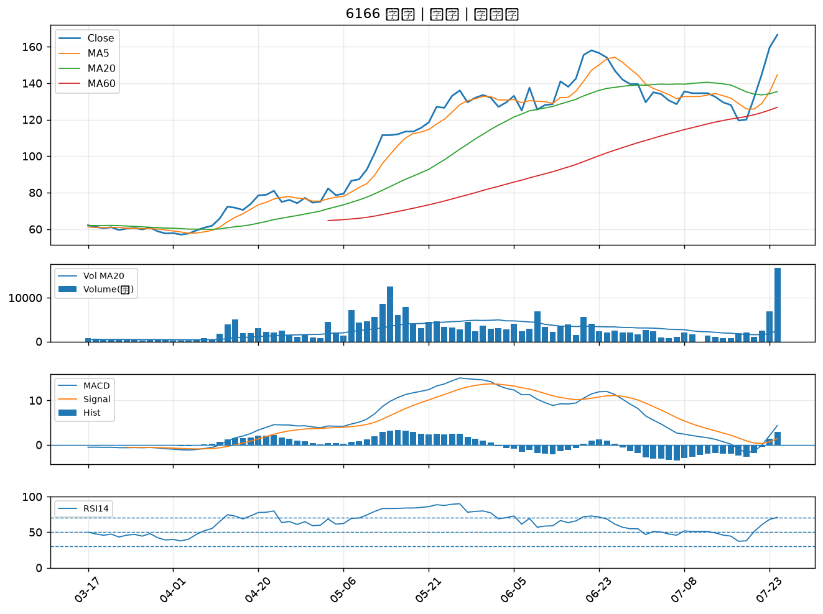

3685 元創精密｜A級
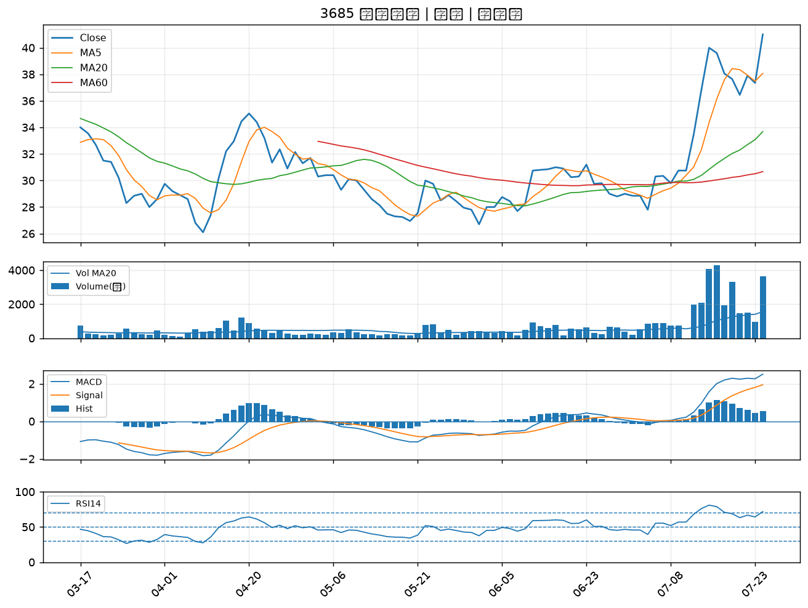

2425 承啟｜A級
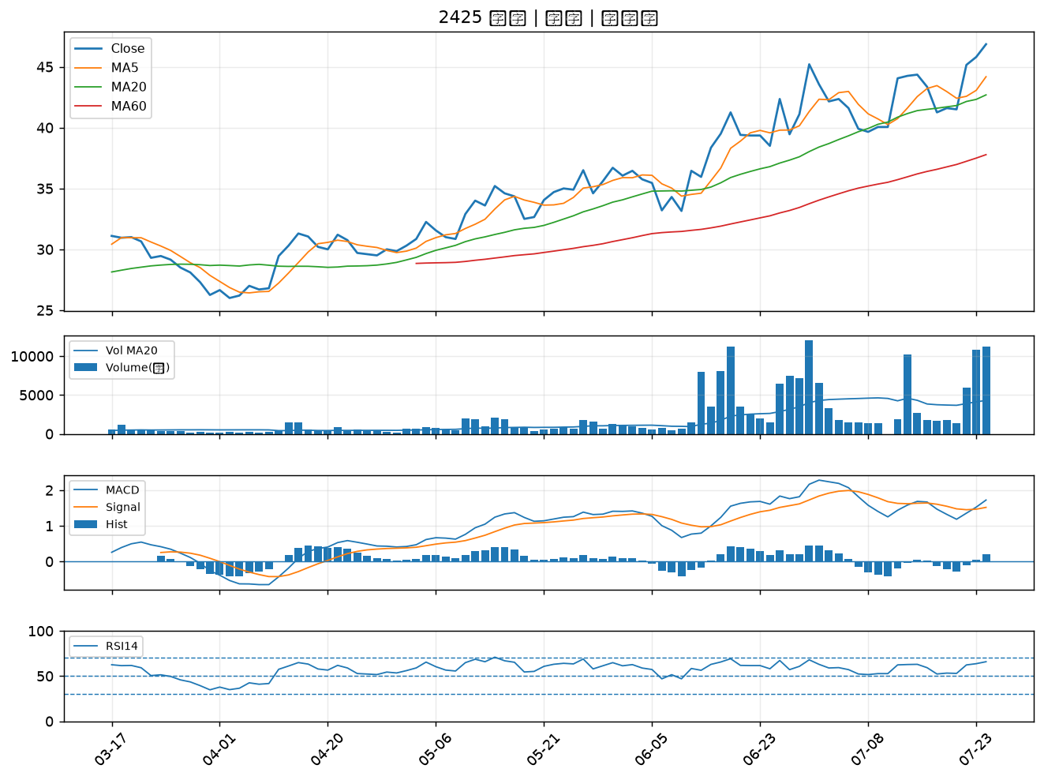

4566 時碩工業｜A級
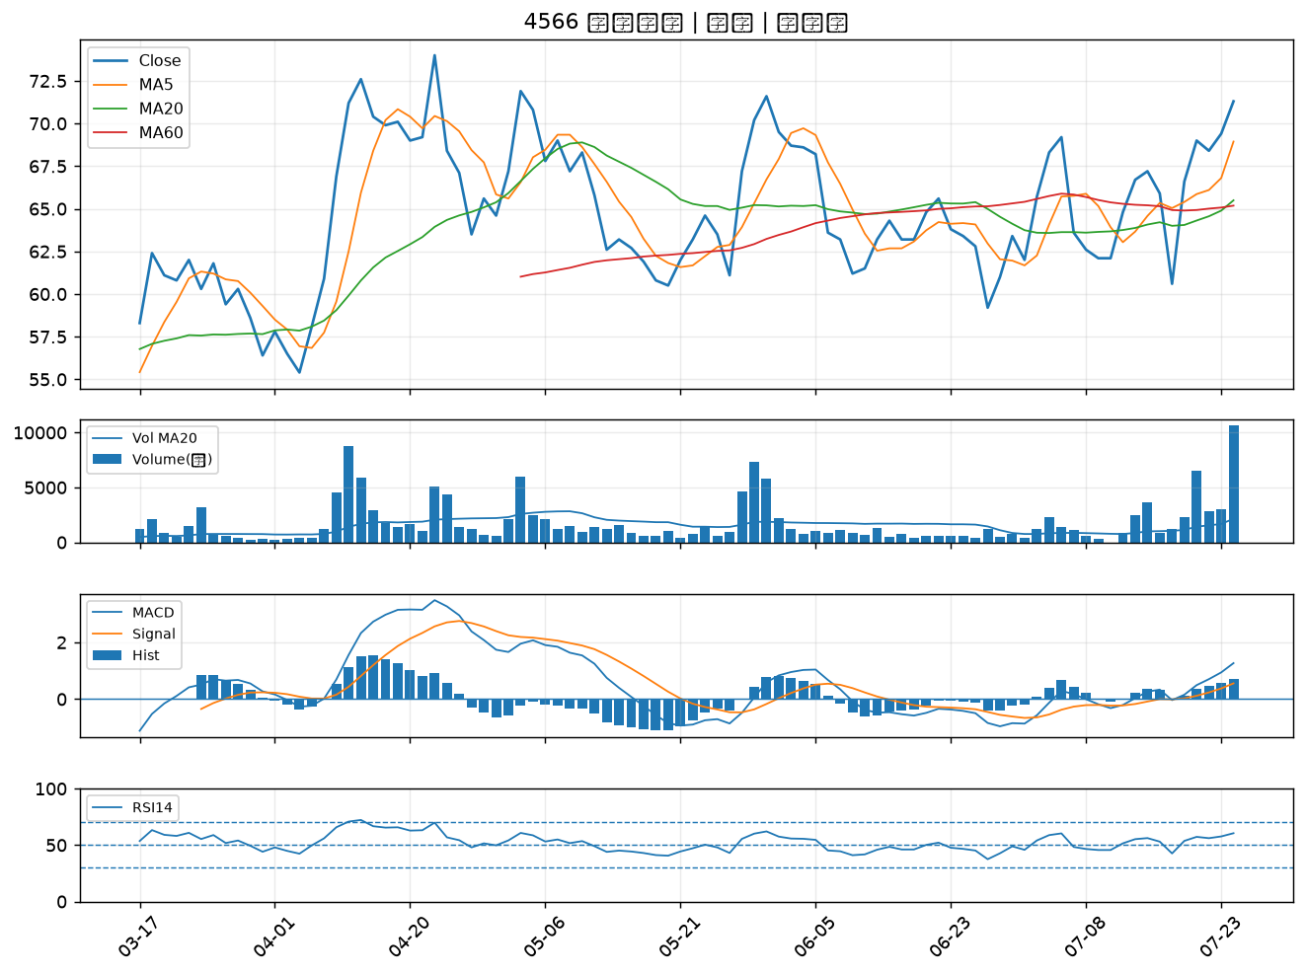

5876 上海商銀｜A級
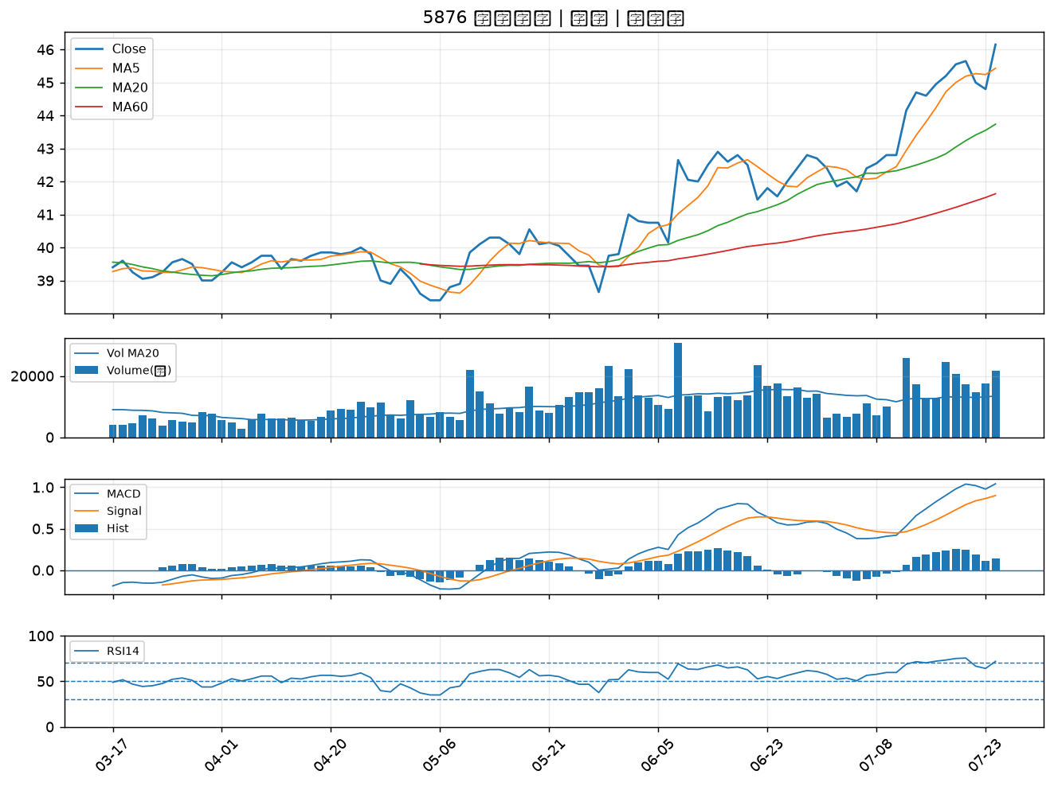

9921 巨大｜A級
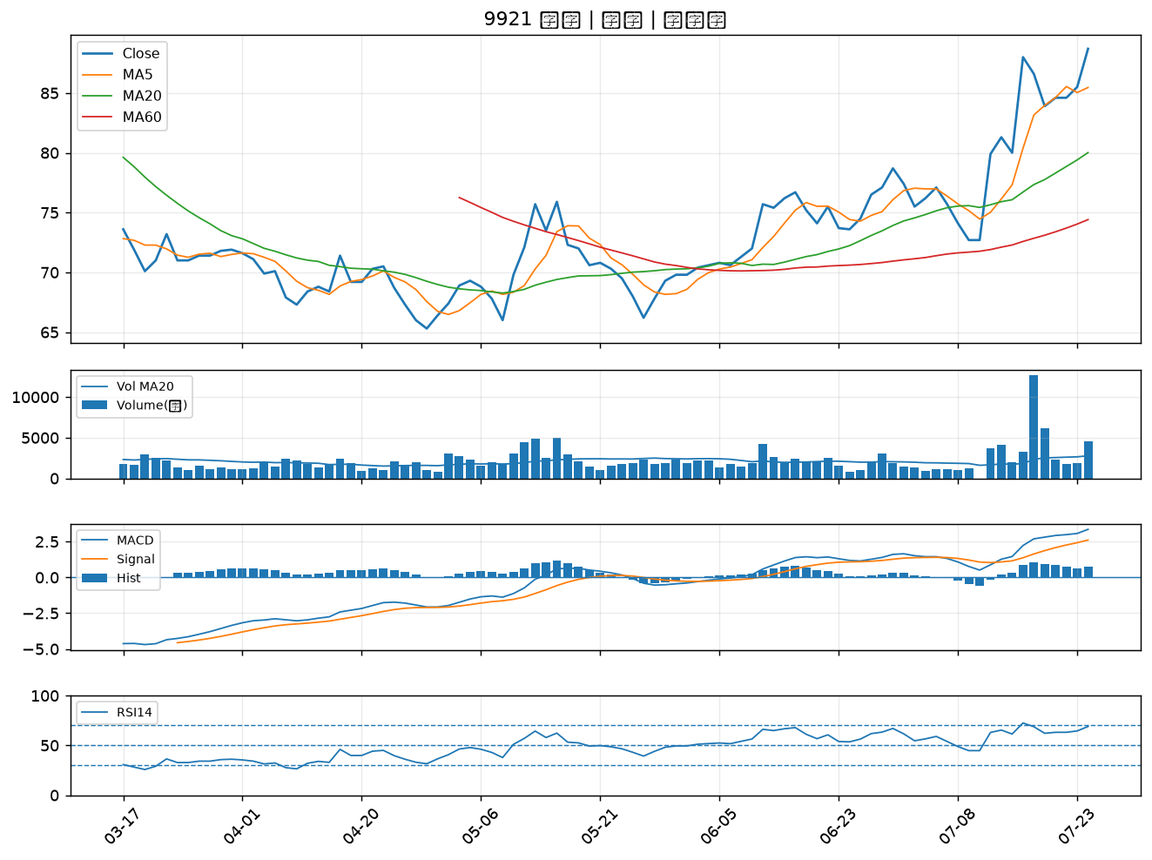

6577 勁豐｜B級
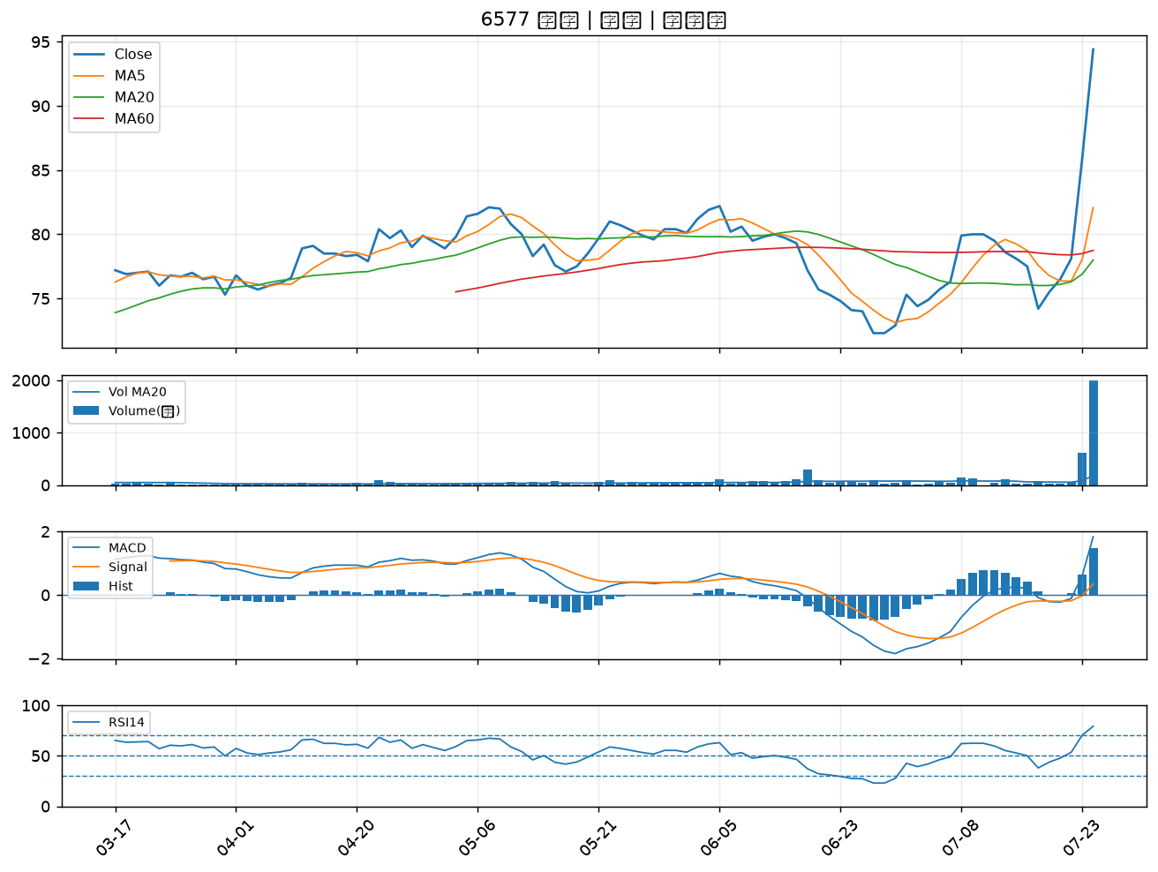

3669 圓展｜B級
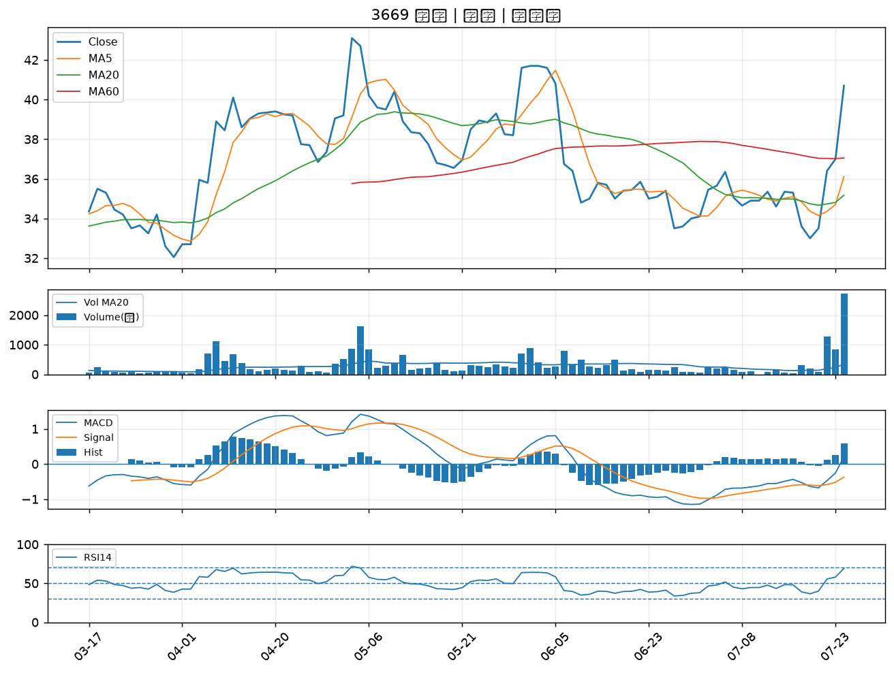

8271 宇瞻｜B級
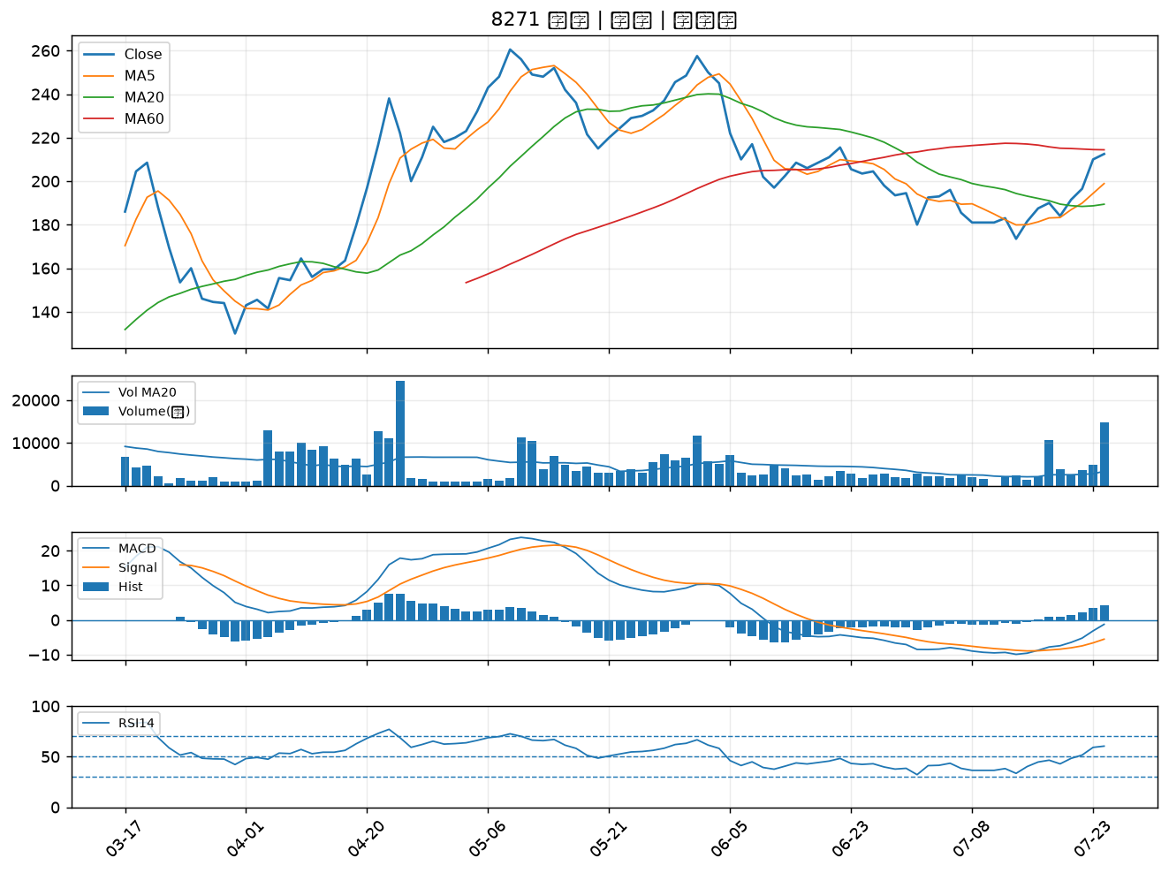

6669 緯穎｜B級
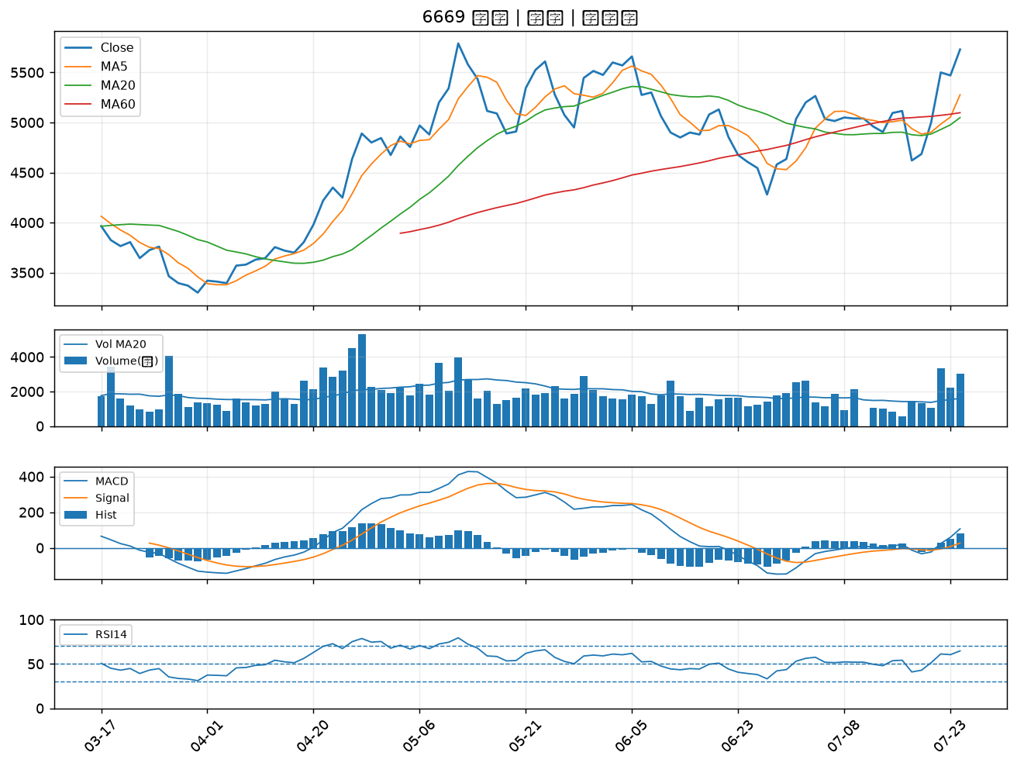

8114 振樺電｜B級
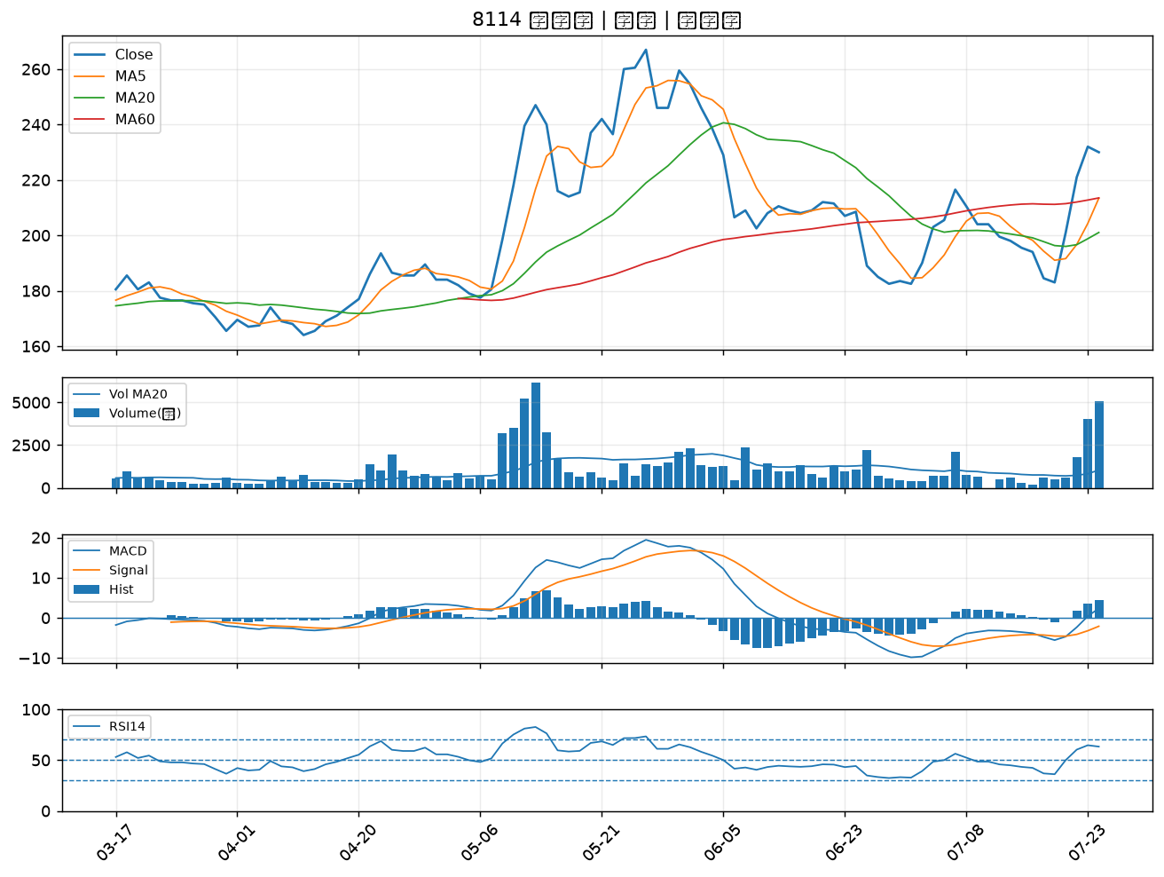

2615 萬海｜B級
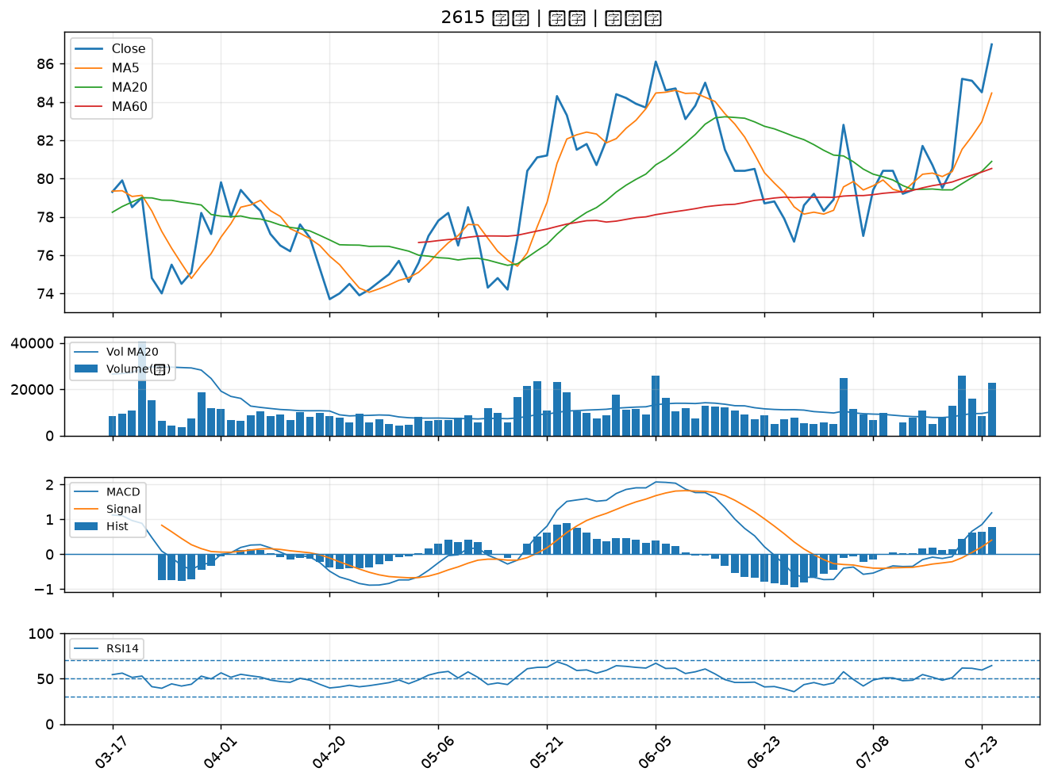

4938 和碩｜B級
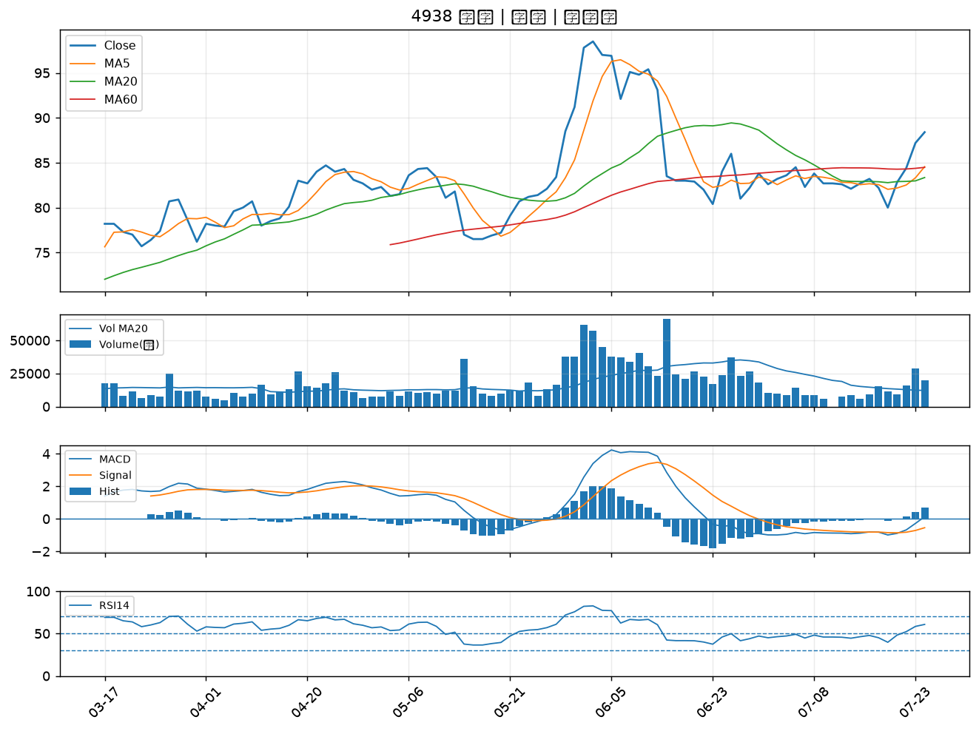

6243 迅杰｜B級
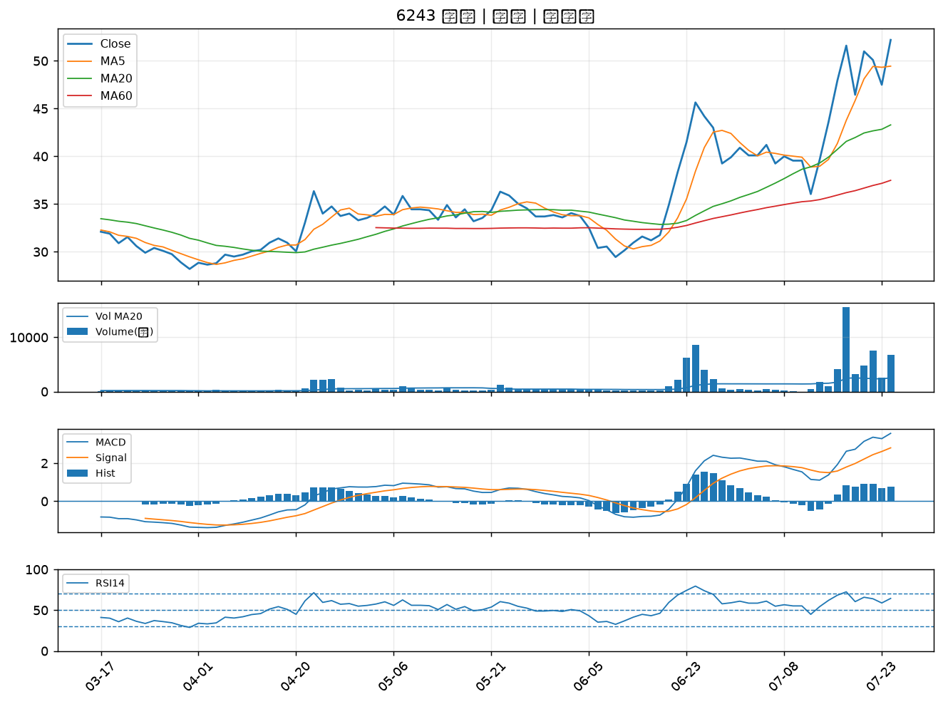

2605 新興｜B級
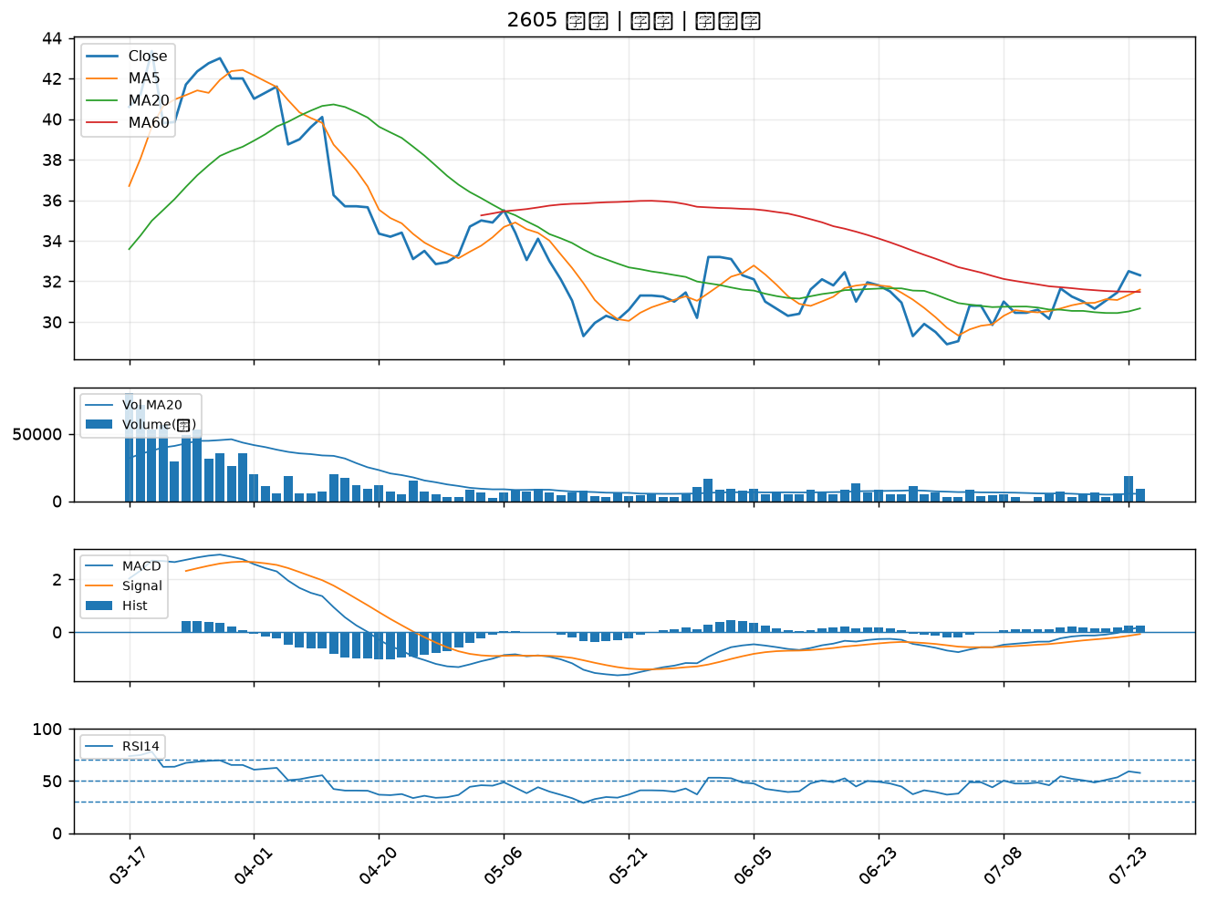

4534 慶騰｜B級
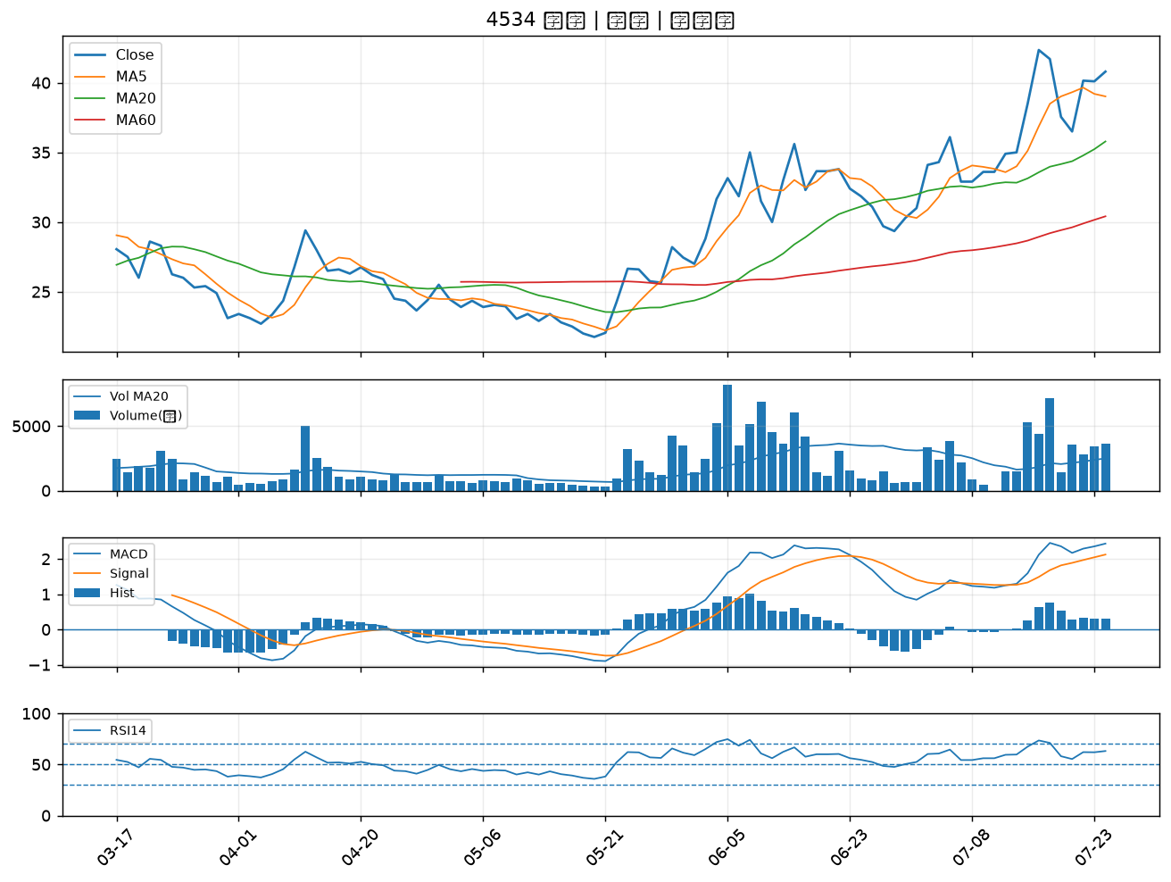

4541 晟田｜B級
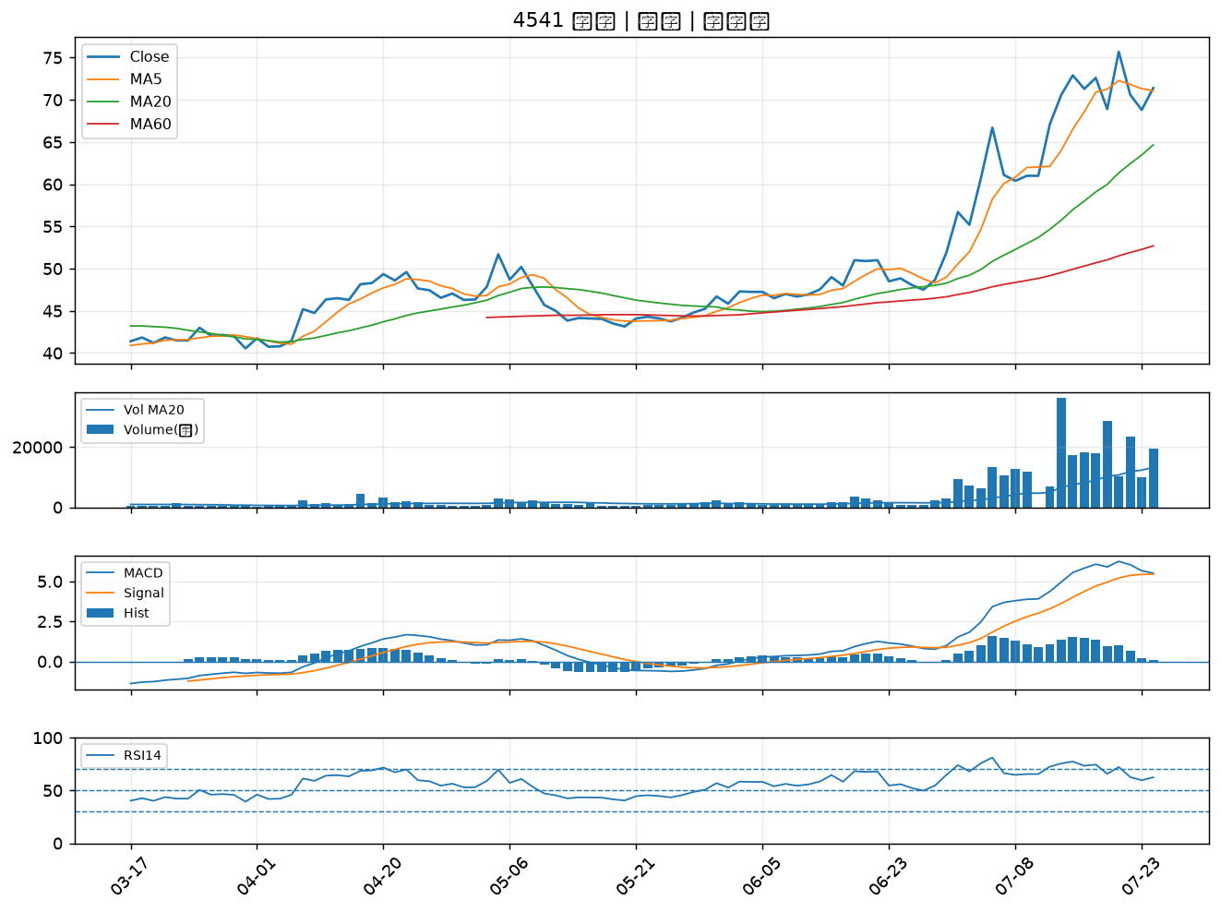

6414 樺漢｜B級
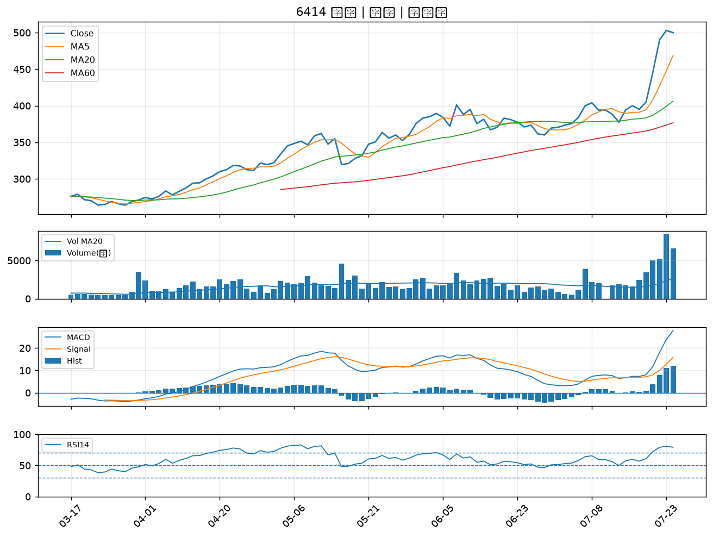

2606 裕民｜B級
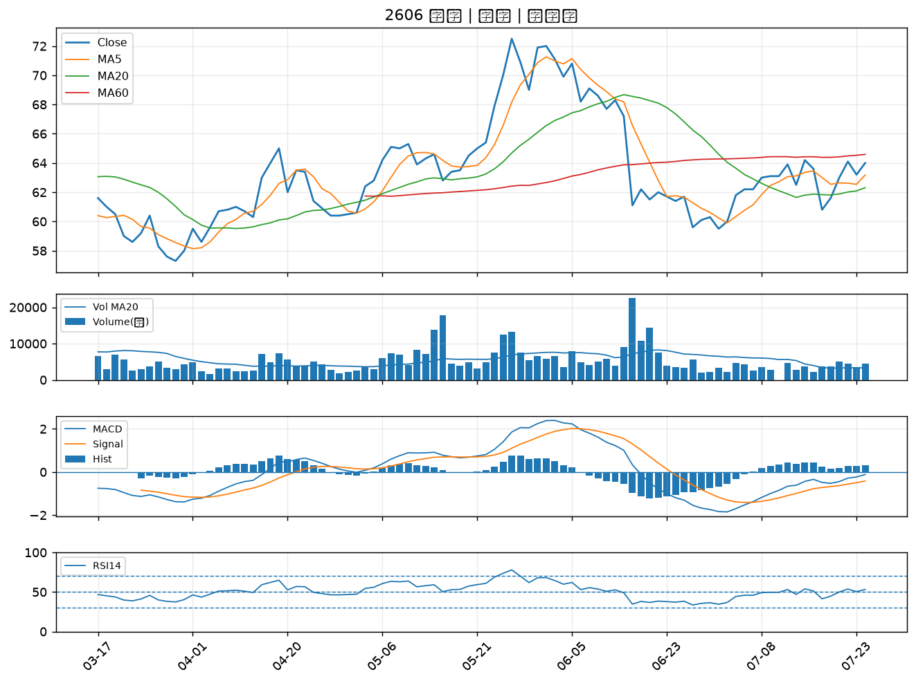

5227 立凱-KY｜B級
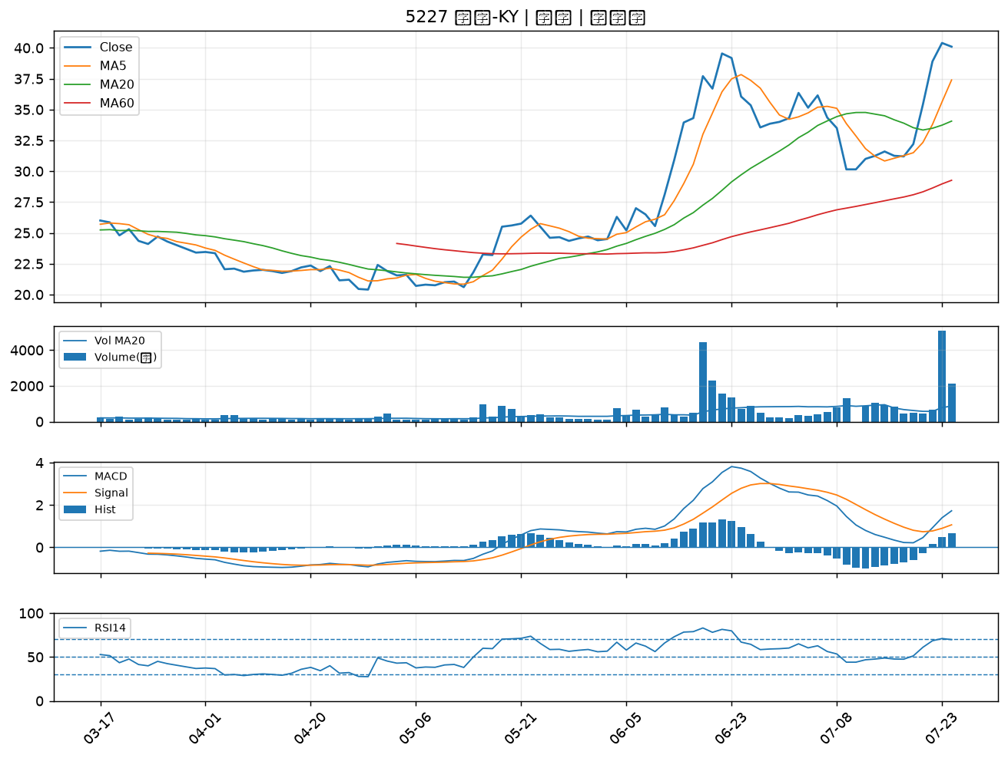

2324 仁寶｜B級
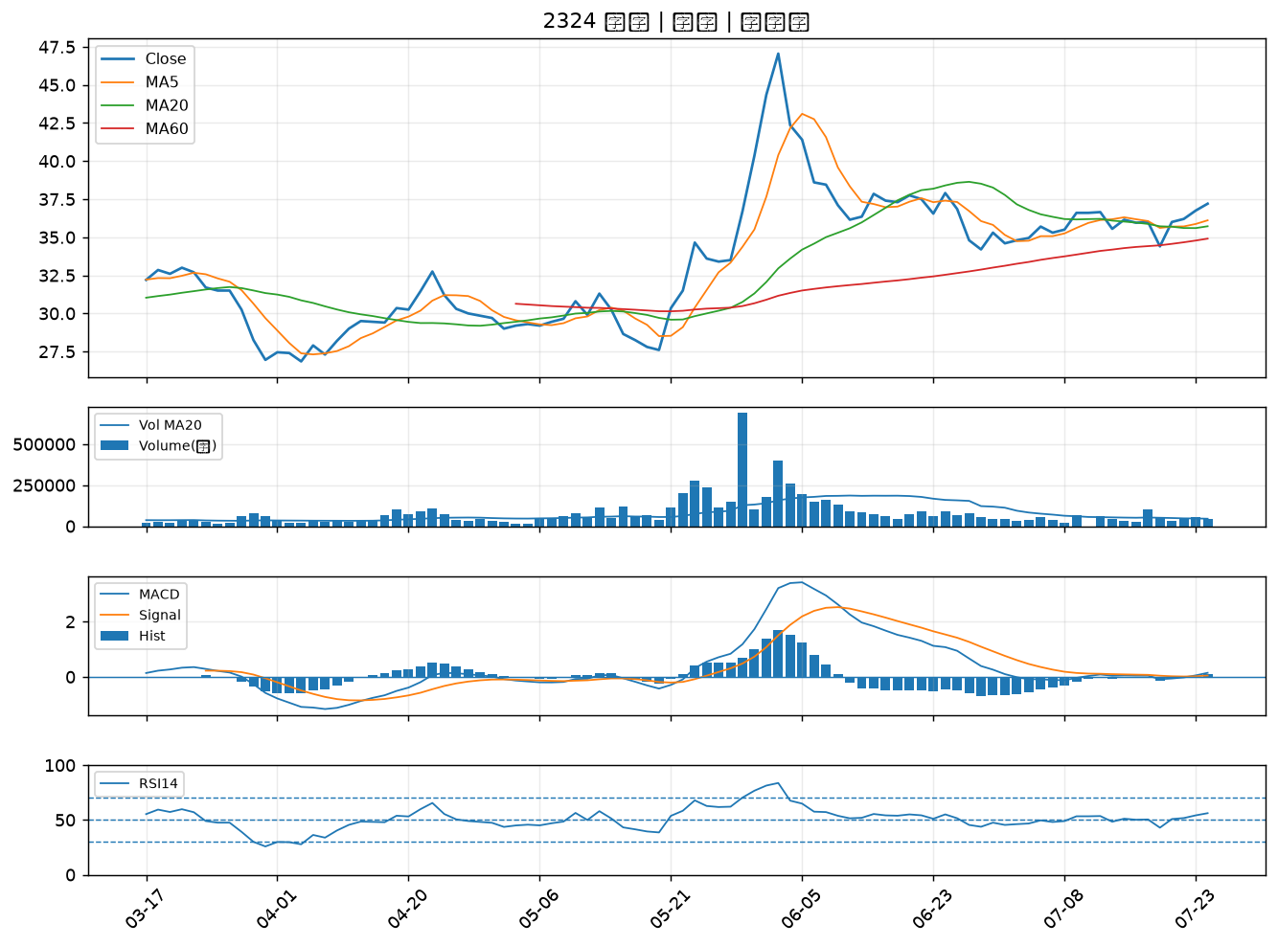

2892 第一金｜B級
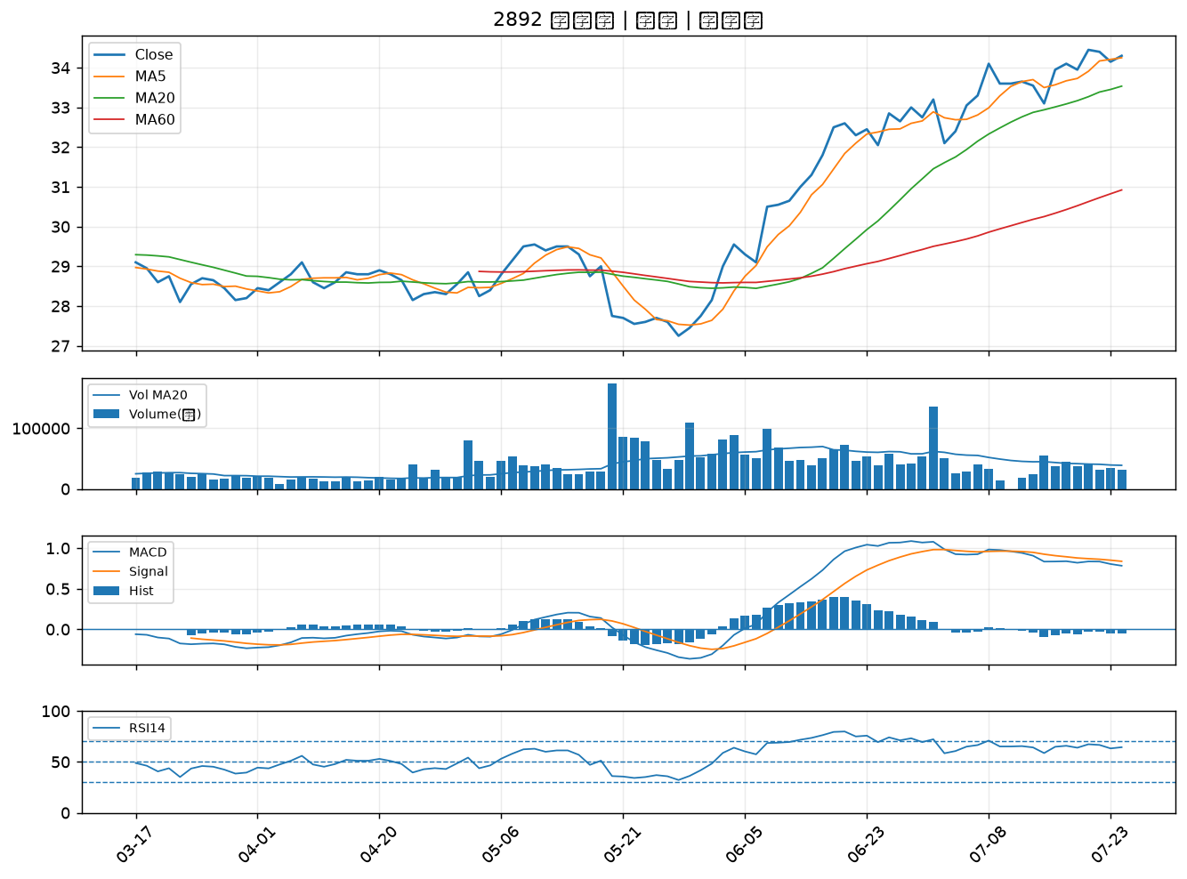

2886 兆豐金｜B級
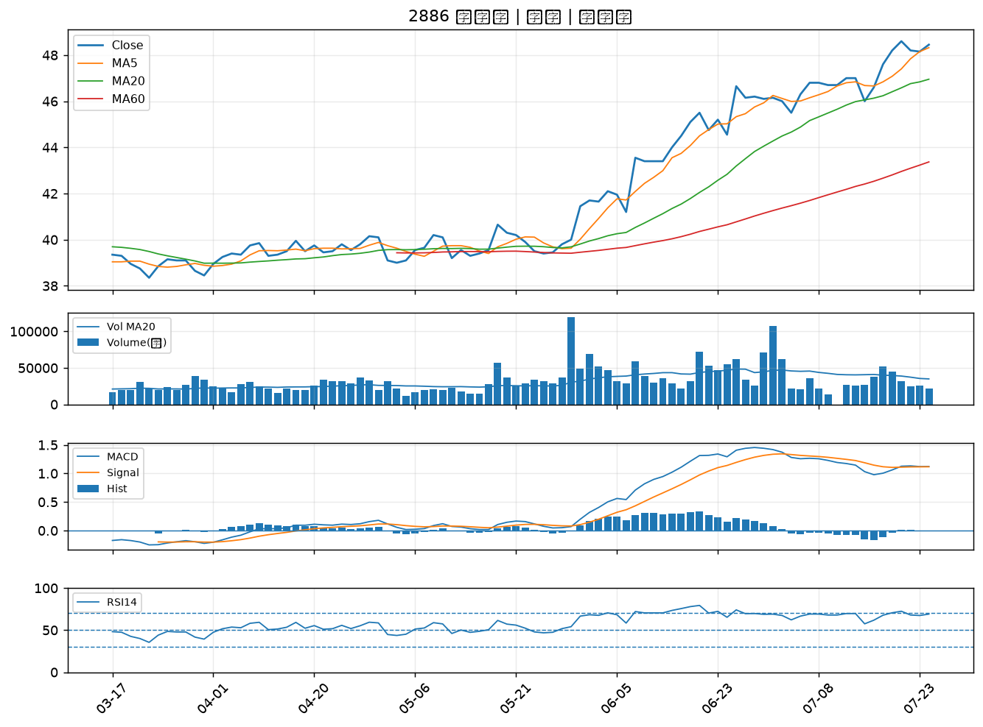

2801 彰銀｜B級
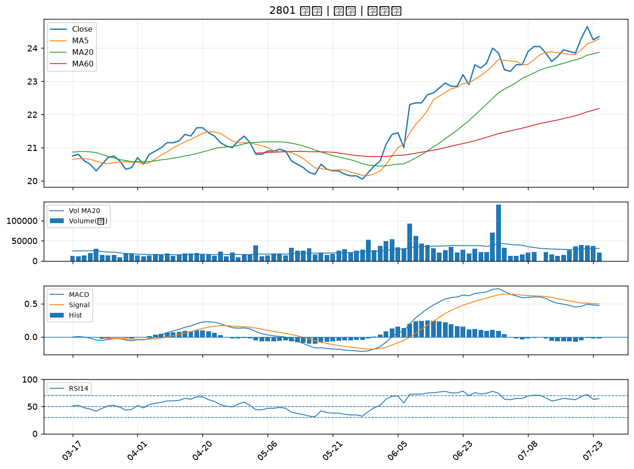

5880 合庫金｜B級
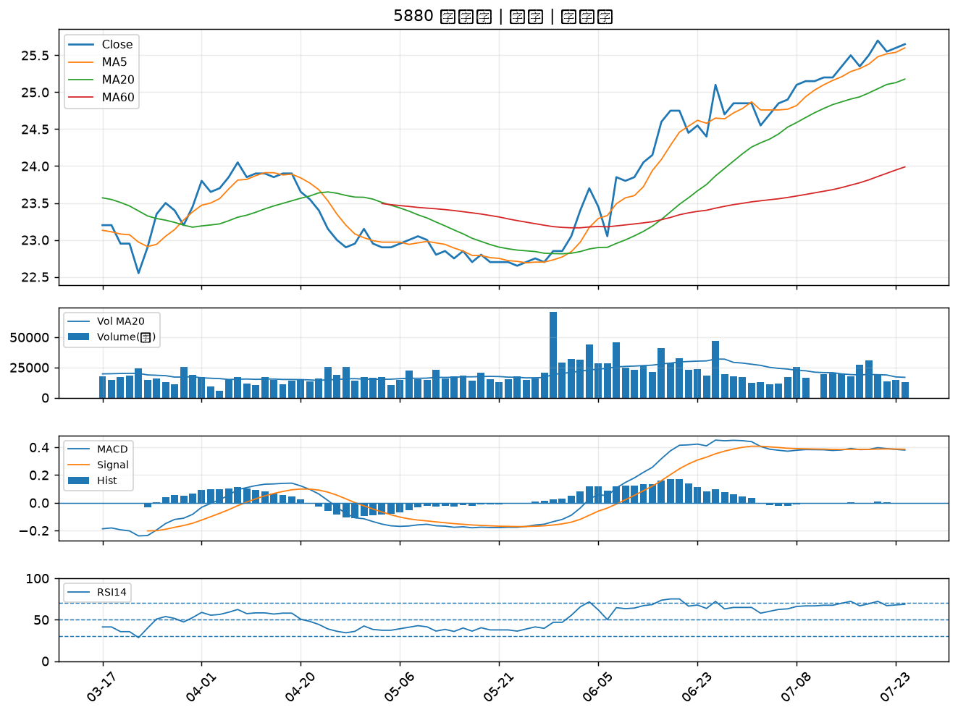

2603 長榮｜B級
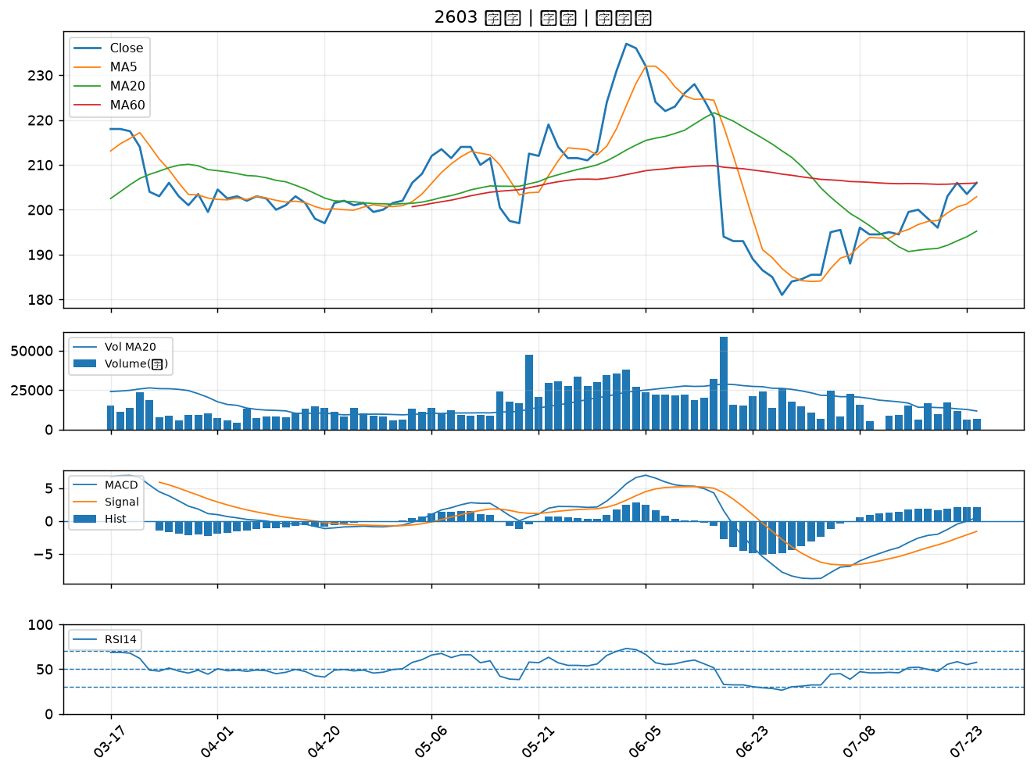

3479 安勤｜B級
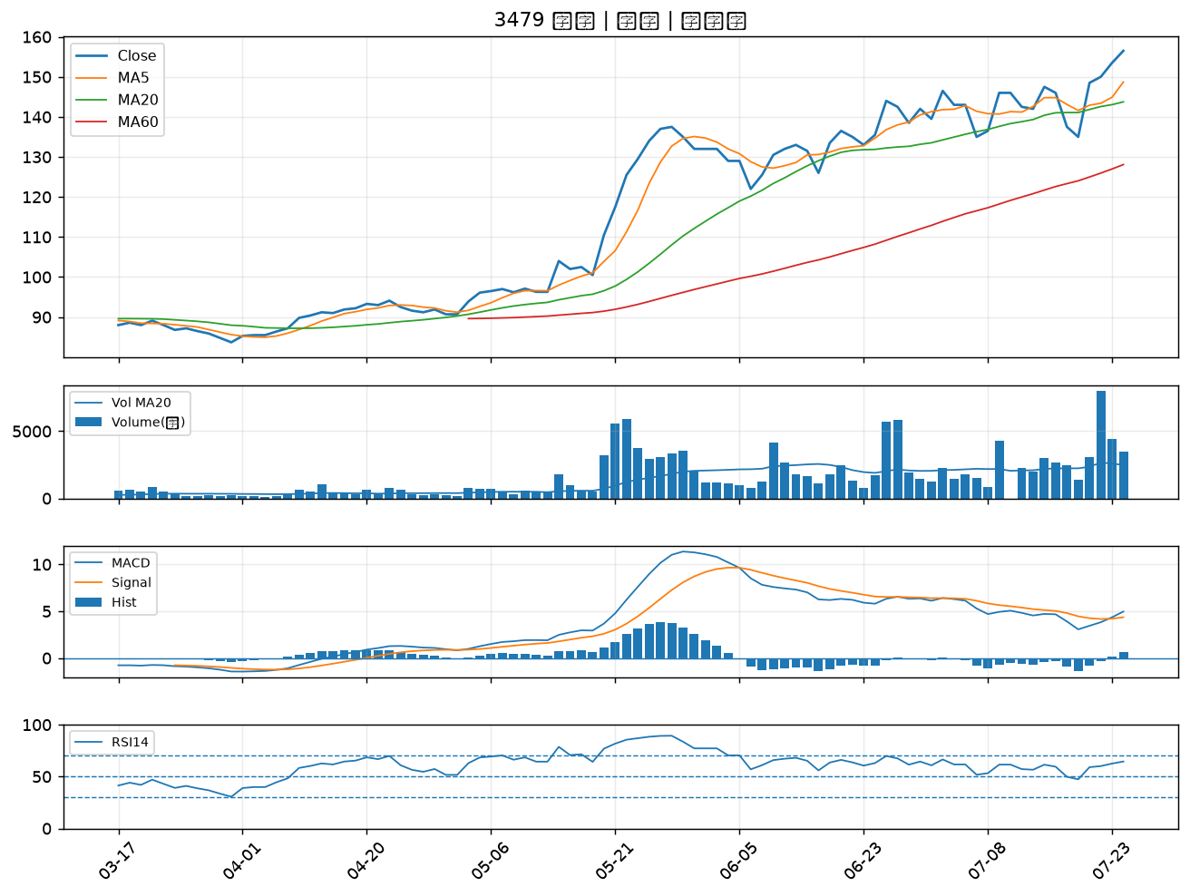

2006 東和鋼鐵｜B級
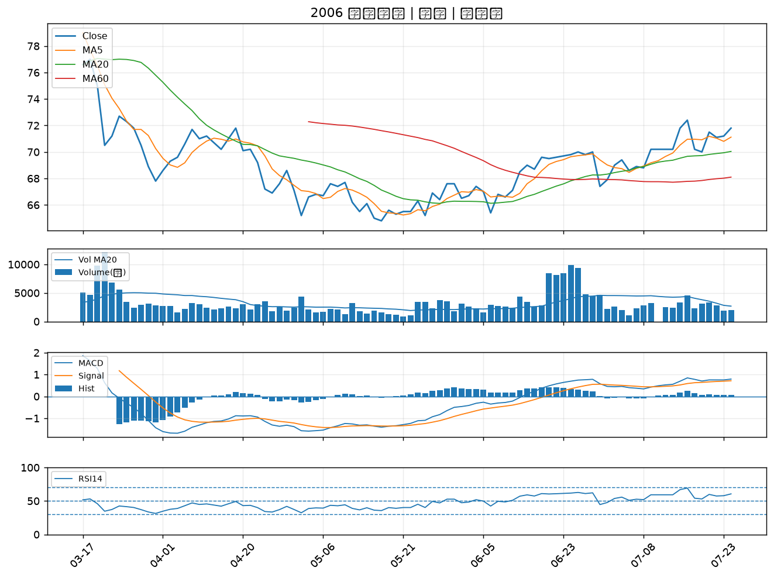

2376 技嘉｜B級
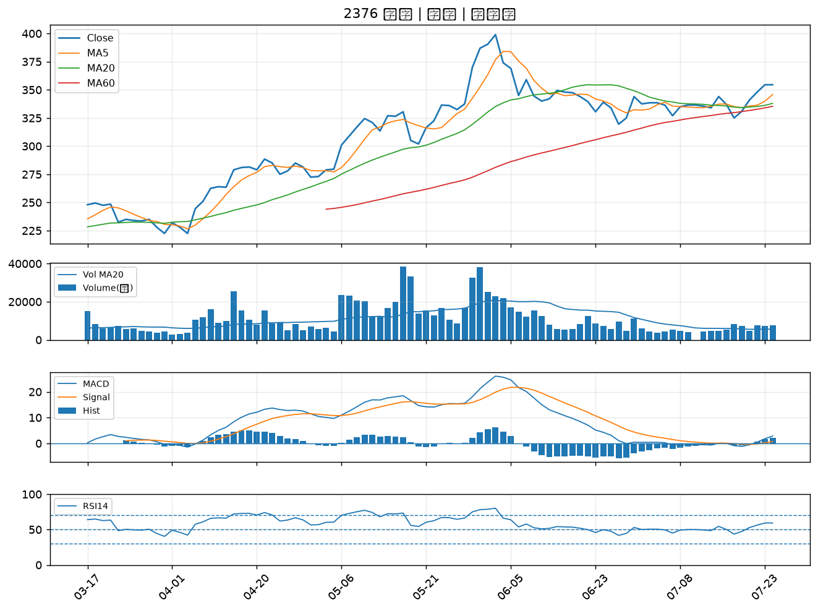

2883 凱基金｜B級

